Befestigte Flächen
Stadt Luzern
Tiefbauamt
Siedlungsentwässerung / Naturgefahren
Industriestrasse 6
6005 Luzern
http://www.siedlungsentwaesserung.stadtluzern.ch
Telefon: 041 208 86 30
E-Mail: selbstdeklaration@stadtluzern.ch
2023-12-01

DEKLARATION DER BEFESTIGTEN FLÄCHEN
Zur Ermittlung der Regenabwassergebühr und für die Baueingabe

1. Grundeigentümerschaft | Name:
 | Vorname:
 | Adresse:
 | PLZ, Wohnort:

2. Parzelle | a. Stadtteil:
 | b. Parzellen-Nummer:
 | c. Parzellen-Fläche gem. amtl. Vermessung:

3. Deklaration der befestigten Flächen der Parzelle1):

Befestigte Fläche gemäss Flächenplan Regenabwasser2) |  | Fläche in m² | Abflussbeiwert (C)3) (SN 592 000) | Gebührenrelevante Fläche4) in m²

Flächen, die über die Schulter entwässern |  |  | 0.00 | 0.00
Schräg- und Flachdächer (unabhängig von Material und Dachhaut) |  |  | 1.00 | 0.00
Flachdächer mit Kies (unabhängig von der Aufbaudicke) |  |  | 0.80 | 0.00
Begrünte Flachdächer Aufbaudicke >50 cm |  |  | 0.10 | 0.00
Begrünte Flachdächer Aufbaudicke >25 -50 cm |  |  | 0.20 | 0.00
Begrünte Flachdächer Aufbaudicke >10 -25 cm |  |  | 0.40 | 0.00
Begrünte Flachdächer Aufbaudicke ≤10 cm |  |  | 0.70 | 0.00
Plätze und Wege mit Hartbelag |  |  | 1.00 | 0.00
Plätze und Wege mit Kiesbelag |  |  | 0.60 | 0.00
Plätze und Wege mit Ökosystem (Splittfugen) |  |  | 0.60 | 0.00
Plätze und Wege mit sickerfähigem Belag |  |  | 0.60 | 0.00
Plätze und Wege mit Sickersteinen |  |  | 0.20 | 0.00
Plätze und Wege mit Rasengittersteinen |  |  | 0.20 | 0.00
An eine Versickerungsanlage angeschlossene Flächen |  |  | 0.00 | 0.00
Direkteinleitung in ein Gewässer |  |  | 0.00 | 0.00
Grünflächen (Gärten, Wiesen, Kulturland, etc.) |  |  | 0.00 | 0.00

Total der Flächen5) |  | 0.00 | ----- | 0.00
Abflussbeiwert der Parzelle |  |  | 0.00

Allgemeine Erläuterungen:
- Das lokale Versickern von Regenabwasser wird befürwortet. Dafür wird zwischen "Entwässern über die Schulter" und "Versickerungsanlagen" unterschieden.
- Bei Flächen, die über die Schultern entwässern, fliesst Regenabwasser aus versiegelten Teilflächen in angrenzende Grünflächen und versickert dort.
- Da dieses Regenabwasser nicht in die Kanalisation gelangt reduzieren sich die Regenabwassergebühren.
- Die Bedingungen für eine gültige Entwässerung über die Schulter sind unter "Befestigte Flächen" beschrieben.
- Flächen, welche einer Versickerungsanlage zufliessen, ziehen ebenfalls keine Gebühren nach sich. Versickerungsanlagen sind allerdings bewilligungspflichtig.
- Flächen, die über die Schultern entwässern oder an eine Versickerungsanlage angeschlossen sind, wird der Abflussbeiwert 0 zugewiesen und werden entsprechend in der Tabelle eingetragen.
- Flächen ohne Entwässerung über die Schulter oder Versickerung werden als befestigte Fläche in der Tabelle eingetragen. Sie erhalten den Abflussbeiwert gemäss SN 592 000.

Befestigte Flächen:
- Flächen, die über die Schultern entwässern: Regenabwasser fliesst aus versiegelten Teilflächen in angrenzende Grünflächen und versickert dort. Es gilt:
Die entwässerte Fläche darf maximal 5 mal grösser sein als die Grünfläche.
Das Wasser aus der entwässerten Fläche muss ohne Fliesshindernis (Randstein, Mauer) in die Grünfläche fliessen können.
Die entwässerte Fläche muss zur Grünfläche hin geneigt sein.
Das Wasser darf aus der Grünfläche nicht mehr zurück auf die entwässerte Fläche oder auf andere kanalisierte Flächen fliessen (z. B. mit einer Mulde).
- Schräg- und Flachdächer: Dächer haben grundsätzlich einen künstlichen Unterbau (z.B. Dachterrasse, Tiefgarage, etc.)
- Flachdächer mit Kies: Das Flachdach ist mit Kies bedeckt.
- Begrünte Flachdächer: Das Flachdach ist vorsätzlich mit Pflanzen bepflanzt.
- Plätze und Wege befinden sich normalerweise auf Niveau des gewachsenen Bodens und können verschieden aufgebaut sein:
Hartbelag: Beton, Asphalt, etc.
Kiesbelag: Kies, Splitt, Chaussierung
Ökosystem: Pflastersteine mit Zwischenräumen aus Splitt oder Kies
Sickerfähiger Belag: Spezialbelag, der sickerfähig ist
Sickersteine: Wasserdurchlässige Steine
Rasengittersteine: Steine mit Zwischenräumen für den Bewuchs von Pflanzen
- Versickerungsanlage: Eine Versickerungsanlage ist ein Bauwerk, welches den geltenden Normen und technischen Richtlinien entsprechen muss. Es gilt:
Die entwässerte Fläche ist grösser als 5 mal die Grünfläche.
Eine Versickerungsanlage ist bewilligungspflichtig.
Die Baubewilligung und die technischen Nachweise sind einzureichen.
- Direkteinleitung in ein Gewässer: Das Regenabwasser fliesst direkt in ein Gewässer. Es gilt:
Die kantonale Einleitbewilligung ist erforderlich und beizulegen.
- Grünflächen: Gärten, Wiesen und Kulturland tragen in der Regel nichts zum massgebenden Regenwasserabfluss bei. Der Anfallende Regen versickert im Boden.

Ziffern:

1) Flächen, die Regenabwasser direkt oder indirekt in die Kanalisation einleiten können.

2) Die Angaben müssen mit dem Flächenplan Regenabwasser übereinstimmen.

3) Der Abflussbeiwert (C) berücksichtigt die Beschaffenheit der beregneten Fläche, die daraus resultierende Abminderung und die Verzögerung des Abflusses.
Die Abflussbeiwerte (C) sind in der Schweizer Norm SN 592 000 für alle Bodenbedeckungsflächen vorgegeben.

4) Gebührenrelevante Fläche = Art der befestigten Fläche * Abflussbeiwert (C)

5) Diese Fläche muss der gesamten Parzellenfläche gemäss amtlicher Vermessung (AV) entsprechen.
rot: Die ausgewiesenen Flächen stimmen nicht mit der Parzellenfläche gemäss amtlicher Vermessung überein.
weiss: Die ausgewiesenen Flächen stimmen mit der Parzellenfläche gemäss AV überein.

Beispiel Befestigte Flächen
Stadt Luzern
Tiefbauamt
Siedlungsentwässerung / Naturgefahren
Industriestrasse 6
6005 Luzern
http://www.siedlungsentwaesserung.stadtluzern.ch
Telefon: 041 208 86 30
E-Mail: selbstdeklaration@stadtluzern.ch
2023-12-01

DEKLARATION DER BEFESTIGTEN FLÄCHEN |  |  |  |  | Zugehöriges Planbeispiel
Zur Ermittlung der Regenabwassergebühr und für die Baueingabe
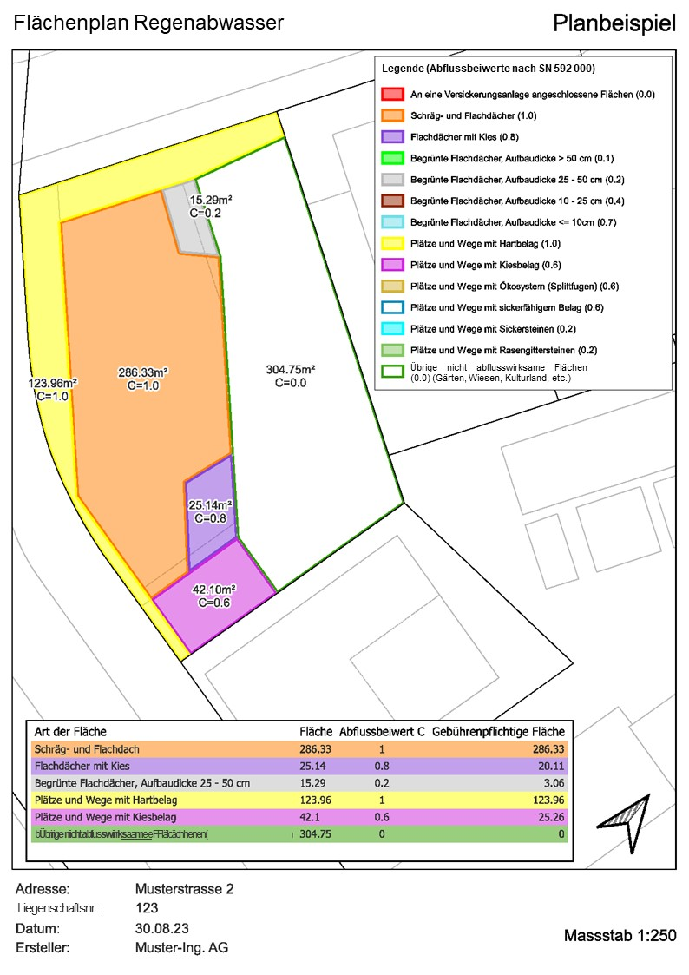
1. Grundeigentümerschaft | Name: | Beispiel
 | Vorname: | Franziska
 | Adresse: | Mustersrasse 2
 | PLZ, Wohnort: | 6000 Luzern

2. Parzelle | a. Stadtteil: | linkes Seeufer
 | b. Parzellen-Nummer: | 123
 | c. Parzellen-Fläche gem. amtl. Vermessung: | 797.57

3. Deklaration der befestigten Flächen der Parzelle1):

Befestigte Fläche gemäss Flächenplan Regenabwasser2) |  | Fläche in m² | Abflussbeiwert (C)3) (SN 592 000) | Gebührenrelevante Fläche4) in m²

Flächen, die über die Schulter entwässern |  |  | 0.00 | 0.00
Schräg- und Flachdächer (unabhängig von Material und Dachhaut) |  | 286.33 | 1.00 | 286.33
Flachdächer mit Kies (unabhängig von der Aufbaudicke) |  | 25.14 | 0.80 | 20.11
Begrünte Flachdächer Aufbaudicke >50 cm |  |  | 0.10 | 0.00
Begrünte Flachdächer Aufbaudicke >25 -50 cm |  | 15.29 | 0.20 | 3.06
Begrünte Flachdächer Aufbaudicke >10 -25 cm |  |  | 0.40 | 0.00
Begrünte Flachdächer Aufbaudicke ≤10 cm |  |  | 0.70 | 0.00
Plätze und Wege mit Hartbelag |  | 123.96 | 1.00 | 123.96
Plätze und Wege mit Kiesbelag |  | 42.10 | 0.60 | 25.26
Plätze und Wege mit Ökosystem (Splittfugen) |  |  | 0.60 | 0.00
Plätze und Wege mit sickerfähigem Belag |  |  | 0.60 | 0.00
Plätze und Wege mit Sickersteinen |  |  | 0.20 | 0.00
Plätze und Wege mit Rasengittersteinen |  |  | 0.20 | 0.00
An eine Versickerungsanlage angeschlossene Flächen |  | 304.75 | 0.00 | 0.00
Direkteinleitung in ein Gewässer |  |  | 0.00 | 0.00
Grünflächen (Gärten, Wiesen, Kulturland, etc.) |  |  | 0.00 | 0.00

Total der Flächen5) |  | 797.57 | ----- | 458.72
Abflussbeiwert der Parzelle |  |  | 0.58

Allgemeine Erläuterungen:
- Das lokale Versickern von Regenabwasser wird befürwortet. Dafür wird zwischen "Entwässern über die Schulter" und "Versickerungsanlagen" unterschieden.
- Bei Flächen, die über die Schultern entwässern, fliesst Regenabwasser aus versiegelten Teilflächen in angrenzende Grünflächen und versickert dort.
- Da dieses Regenabwasser nicht in die Kanalisation gelangt reduzieren sich die Regenabwassergebühren.
- Die Bedingungen für eine gültige Entwässerung über die Schulter sind unter "Befestigte Flächen" beschrieben.
- Flächen, welche einer Versickerungsanlage zufliessen, ziehen ebenfalls keine Gebühren nach sich. Versickerungsanlagen sind allerdings bewilligungspflichtig.
- Flächen, die über die Schultern entwässern oder an eine Versickerungsanlage angeschlossen sind, wird der Abflussbeiwert 0 zugewiesen und werden entsprechend in der Tabelle eingetragen.
- Flächen ohne Entwässerung über die Schulter oder Versickerung werden als befestigte Fläche in der Tabelle eingetragen. Sie erhalten den Abflussbeiwert gemäss SN 592 000.

Befestigte Flächen:
- Flächen, die über die Schultern entwässern: Regenabwasser fliesst aus versiegelten Teilflächen in angrenzende Grünflächen und versickert dort. Es gilt:
Die entwässerte Fläche darf maximal 5 mal grösser sein als die Grünfläche.
Das Wasser aus der entwässerten Fläche muss ohne Fliesshindernis (Randstein, Mauer) in die Grünfläche fliessen können.
Die entwässerte Fläche muss zur Grünfläche hin geneigt sein.
Das Wasser darf aus der Grünfläche nicht mehr zurück auf die entwässerte Fläche oder auf andere kanalisierte Flächen fliessen (z. B. mit einer Mulde).
- Schräg- und Flachdächer: Dächer haben grundsätzlich einen künstlichen Unterbau (z.B. Dachterrasse, Tiefgarage, etc.)
- Flachdächer mit Kies: Das Flachdach ist mit Kies bedeckt.
- Begrünte Flachdächer: Das Flachdach ist vorsätzlich mit Pflanzen bepflanzt.
- Plätze und Wege befinden sich normalerweise auf Niveau des gewachsenen Bodens und können verschieden aufgebaut sein:
Hartbelag: Beton, Asphalt, etc.
Kiesbelag: Kies, Splitt, Chaussierung
Ökosystem: Pflastersteine mit Zwischenräumen aus Splitt oder Kies
Sickerfähiger Belag: Spezialbelag, der sickerfähig ist
Sickersteine: Wasserdurchlässige Steine
Rasengittersteine: Steine mit Zwischenräumen für den Bewuchs von Pflanzen
- Versickerungsanlage: Eine Versickerungsanlage ist ein Bauwerk, welches den geltenden Normen und technischen Richtlinien entsprechen muss. Es gilt:
Die entwässerte Fläche ist grösser als 5 mal die Grünfläche.
Eine Versickerungsanlage ist bewilligungspflichtig.
Die Baubewilligung und die technischen Nachweise sind einzureichen.
- Direkteinleitung in ein Gewässer: Das Regenabwasser fliesst direkt in ein Gewässer. Es gilt:
Die kantonale Einleitbewilligung ist erforderlich und beizulegen.
- Grünflächen: Gärten, Wiesen und Kulturland tragen in der Regel nichts zum massgebenden Regenwasserabfluss bei. Der Anfallende Regen versickert im Boden.

Ziffern:

1) Flächen, die Regenabwasser direkt oder indirekt in die Kanalisation einleiten können.

2) Die Angaben müssen mit dem Flächenplan Regenabwasser übereinstimmen.

3) Der Abflussbeiwert (C) berücksichtigt die Beschaffenheit der beregneten Fläche, die daraus resultierende Abminderung und die Verzögerung des Abflusses.
Die Abflussbeiwerte (C) sind in der Schweizer Norm SN 592 000 für alle Bodenbedeckungsflächen vorgegeben.

4) Gebührenrelevante Fläche = Art der befestigten Fläche * Abflussbeiwert (C)

5) Diese Fläche muss der gesamten Parzellenfläche gemäss amtlicher Vermessung (AV) entsprechen.
rot: Die ausgewiesenen Flächen stimmen nicht mit der Parzellenfläche gemäss amtlicher Vermessung überein.
weiss: Die ausgewiesenen Flächen stimmen mit der Parzellenfläche gemäss AV überein.

